Sheet1
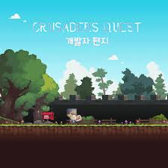
1. 배경 그래픽 컨셉

크루세이더 퀘스트

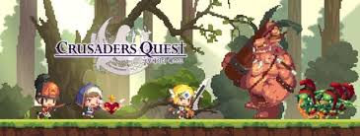

2. 메인 화면 배경

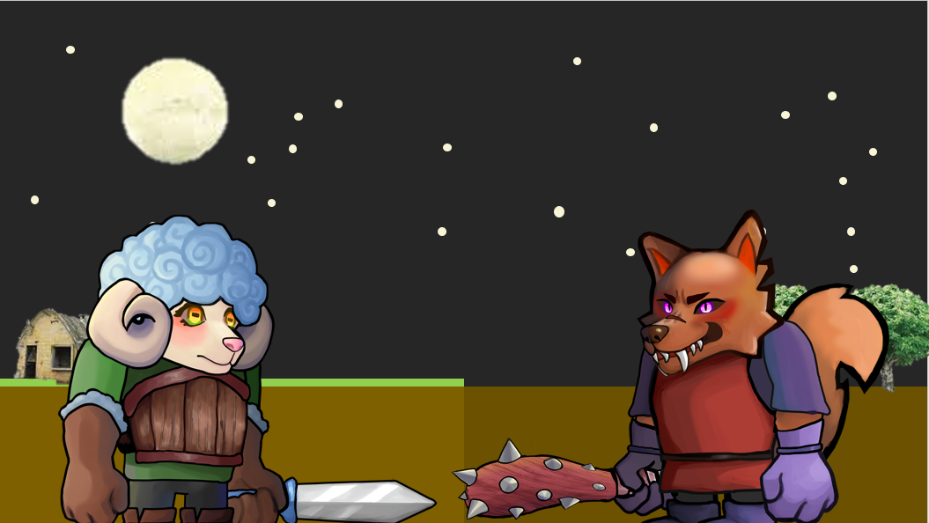

1

2

1. 하늘: 보름 달이 떠 있는 밤

2. 바닥: 중앙을 기준
 | 2-1. 왼쪽: 표면에 풀이 있음(관리가 잘 된 촉촉한 땅), 양 건물 하나 이하
 | 2-2. 오른쪽: 표면에 풀이 점점 사라지고 어두워 짐(관리가 안돼 마르고 거친 땅), 나무 1~2그루

3
4

3. 양 유닛 |  |  |  |  | ** 배경이나 게임 로고에 유닛 들어가는거 둘 다 들어가도 괜찮을까요? 별로면 어디가 더 괜찮을까요

4. 늑대 유닛

 | 1) 서로 마주보고 있음
 | 2) 중앙을 기준으로 왼쪽에 양, 오른쪽에 늑대

3. 메인 화면 UI

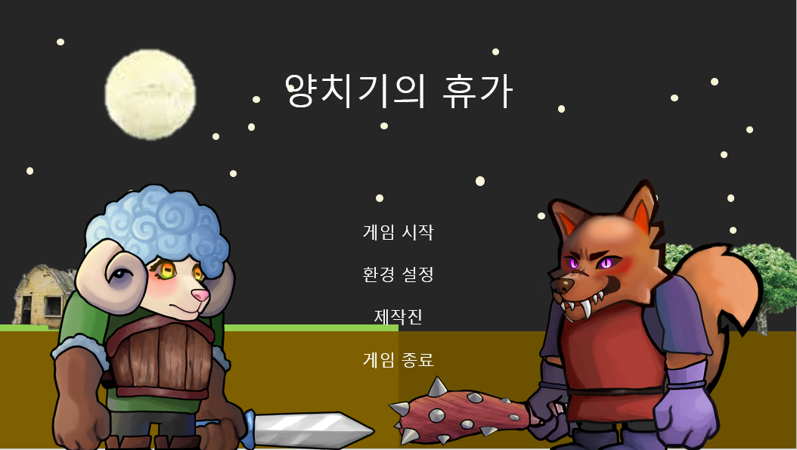
1

2
3
4
5

번호 | UI 이름 |  | UI 종류 | 설명
1 | 게임 로고 |  | 이미지 | 게임 제목이 들어간 로고
2 | 게임 시작 버튼 |  | 버튼 | 클릭 시 스테이지 시작
3 | 환경 설정 버튼 |  | 버튼 | 클릭 시 환경 설정 창 팝업
4 | 제작진 버튼 |  | 버튼 | 클릭 시 제작진 창 팝업
5 | 게임 종료 버튼 |  | 버튼 | 클릭 시 게임 종료

1-1. 게임 제목 왼쪽엔 양 오른쪽엔 늑대 |  |  |  |  |  | ** 배경이나 게임 로고에 유닛 들어가는거 둘 다 들어가도 괜찮을까요? 별로면 어디가 더 괜찮을까요

4. 인게임 배경

양 진영 (낮) |  |  |  |  | 양 진영 (밤)

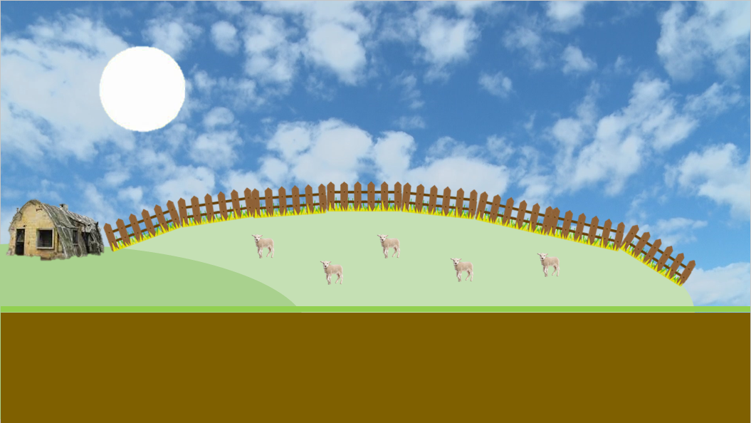
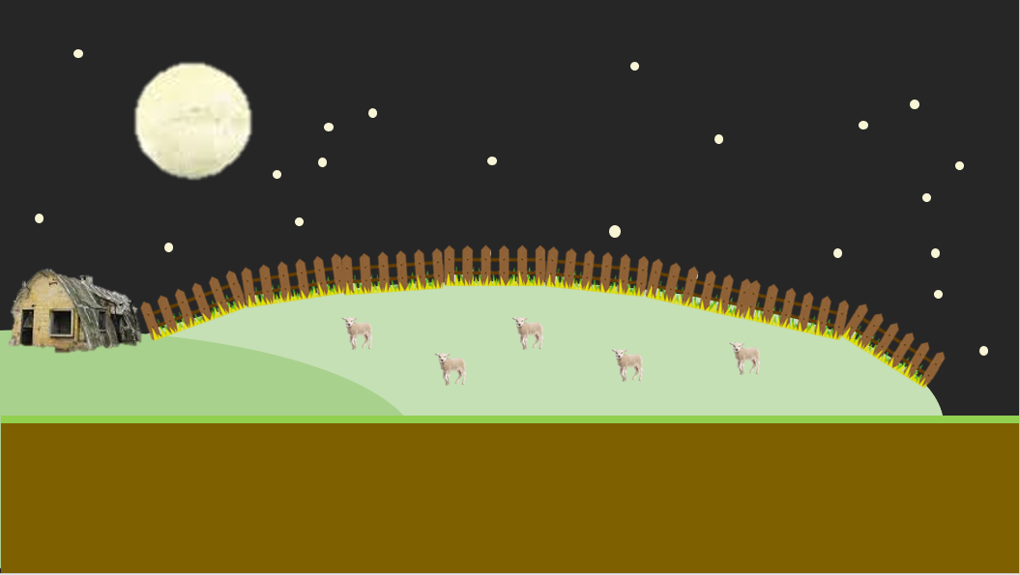
2
2
1
1

3

4

1. 하늘: 정비 페이즈 동안은 낮, 라운드 동안은 밤
 | 1-1. 위아래로 낮밤의 배경이 회전 or 이미지 전환
 | 1-2. 밤이 되면 전체적으로 어두워 짐

2. 해, 달
 | 해: 정비 시간에 비례해서 화면 왼쪽 밑에서 뜨고 오른쪽 밑으로 짐
 | 달: 라운드가 시작되면 화면 왼쪽 밑에서 뜨고 라운드가 종료되면 오른쪽 밑으로 짐

3. 백그라운드 배경: 초원?언덕?(2~3개), 가장 왼쪽 언덕에 건물(1~2개), 왼쪽에서 2번째 언덕에 울타리와 양떼

4. 바닥: 맵 중앙을 기준으로 표면에 풀이 있음
 | 4-1. 관리가 잘 된 촉촉한 땅

늑대 진영 (낮) |  |  |  |  | 늑대 진영 (밤)

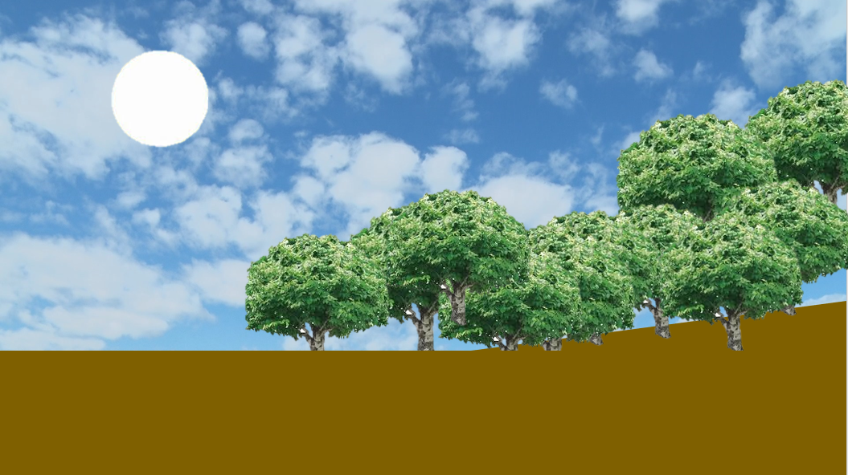
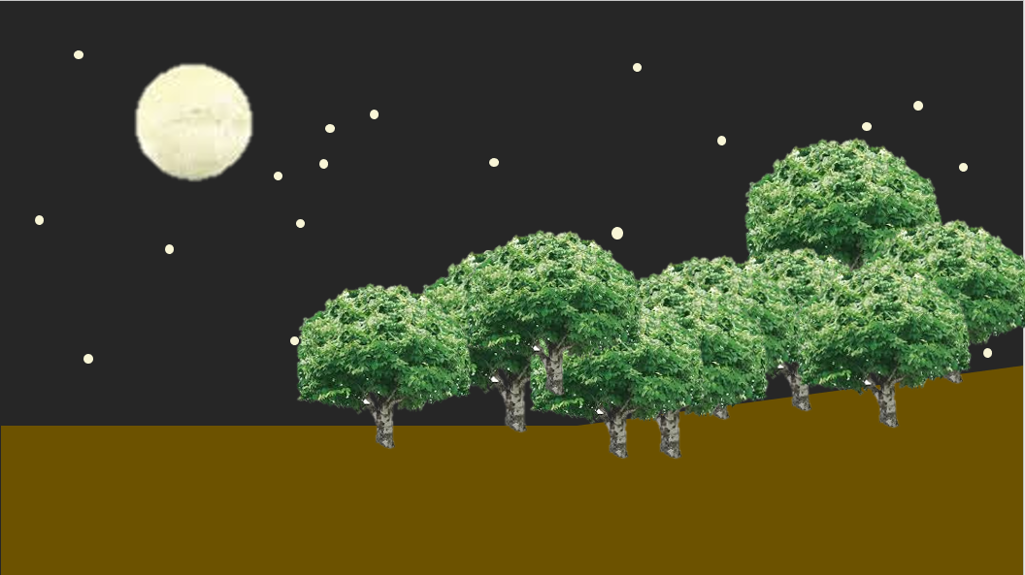

1

2

1. 백그라운드 배경: 짐승이 튀어나올 듯한 분위기의 어둡고 우거진 숲
 | 1-1. 전체적으로 어두워 짐

2. 바닥
 | 2-1. 맵 중앙을 기준으로 표면에 풀이 점점 사라지고 어두워 짐
 |  | 1) 관리가 안돼 마르고 거친 땅
 | 2-2. 백그라운드와 같은 분위
 | 2-3. 늑대가 소환되는 오른쪽 끝 부분은 오르막길
 |  | 1) 늑대가 산에서 내려오는 듯한 느낌

